Sheet1
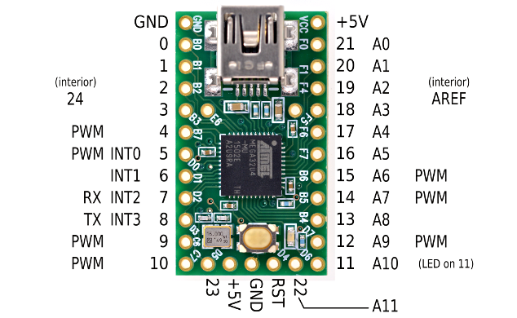
Teensy | Board | CD4067 | Board | Teensy
A0 | FAD1 | C0 | ROW1
A1 | FAD2 | C1 | ROW2
A2 | FAD3 | C2 | ROW3
A3 | FAD4 | C3 | ROW4
A4 | COL1 | C4
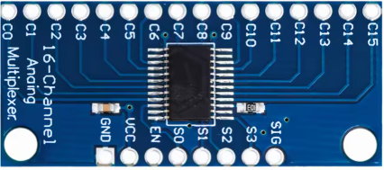
A5 | COL2 | C5
A6 | COL3 | C6
A7 | COL4 | C7
A8 | ROW4 | C15 | FAD1
A9 | ROW3 | C14 | FAD2
A10 | ROW2 | C13 | FAD3
P11 | ROW1 | C12 | FAD4
P0 | ENC1_B | S0 |  | A4
P1 | ENC1_A | S1 |  | A5
P2 | ENC2_B | S2 |  | A6
P3 | ENC2_A | S3 |  | A7
P4 | ENC3_B | VCC |  | VCC
P5 | ENC3_A | GND | GND | GND
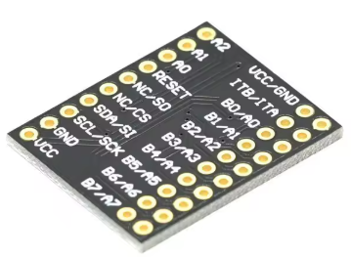
P6 | ENC4_B | SIG |  | A8
P7 | ENC4_A | EN |  | GND

 |  | MCP23S17 | Board | Teensy
 |  | A0 | ENC1_B
 |  | B0 | ENC1_A
 |  | A1 | ENC2_B
 |  | B1 | ENC2_A
 |  | A2 | ENC3_B
 |  | B2 | ENC3_A
 |  | A3 | ENC4_B
 |  | B3 | ENC4_A
 |  | VCC |  | VCC
 |  | GND |  | GND
 |  | SCK |  | P1
 |  | SI |  | P2
 |  | SO |  | P3
 |  | CS |  | P0
 |  | RESET |  | VCC
 |  | ITA |  | P5

